상품제안서
유썬앤레인 에픽 12K 3단 자동 양우산(UPF50+) | 상품코드: S47047

 |  |  |  |  |  |  | 02-713-8555 | www.synergygift.co.kr
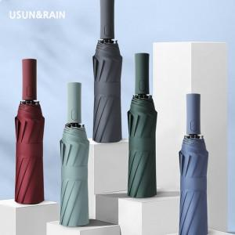

【상세/제작정보】 | <span style="font-size: 14pt;">풀칼라 인쇄 별도 문의 바랍니다.</span>

【인쇄/포장옵션】 | 손잡이1도, 원단1도 / 포장지포장

【공급단가】 | 수량 | 50~ | 100~ | 500~ | 1,000~ | 3,000~
*VAT별도 | 단가 | 11,440원 | 10,820원 | 10,290원 | 10,030원 | 9,850원

【상품 URL】 | https://www.synergygift.co.kr:443/src/goods_detail.php?gdno=47047

